상품제안서
삼성 C타입 급속 무선 충전스탠드 | 상품코드: F01036

 |  |  |  |  |  |  | 02-412-0044 | www.easy1.co.kr
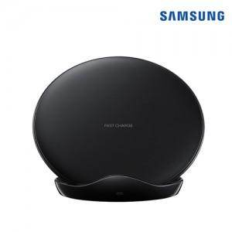

【상세/제작정보】

【인쇄/포장옵션】 | 레이저 / 포장지포장

【공급단가】 | 수량 | 20~ | 50~ | 100~ | 500~ | 1,000~
*VAT별도 | 단가 | 42,340원 | 40,770원 | 39,210원 | 37,640원 | 36,700원

【상품 URL】 | https://dev.easy1.co.kr:443/src/goods_detail.php?gdno=1036

